界面&功能
好友界面 |  | 功能规则

 | 好友列表
1
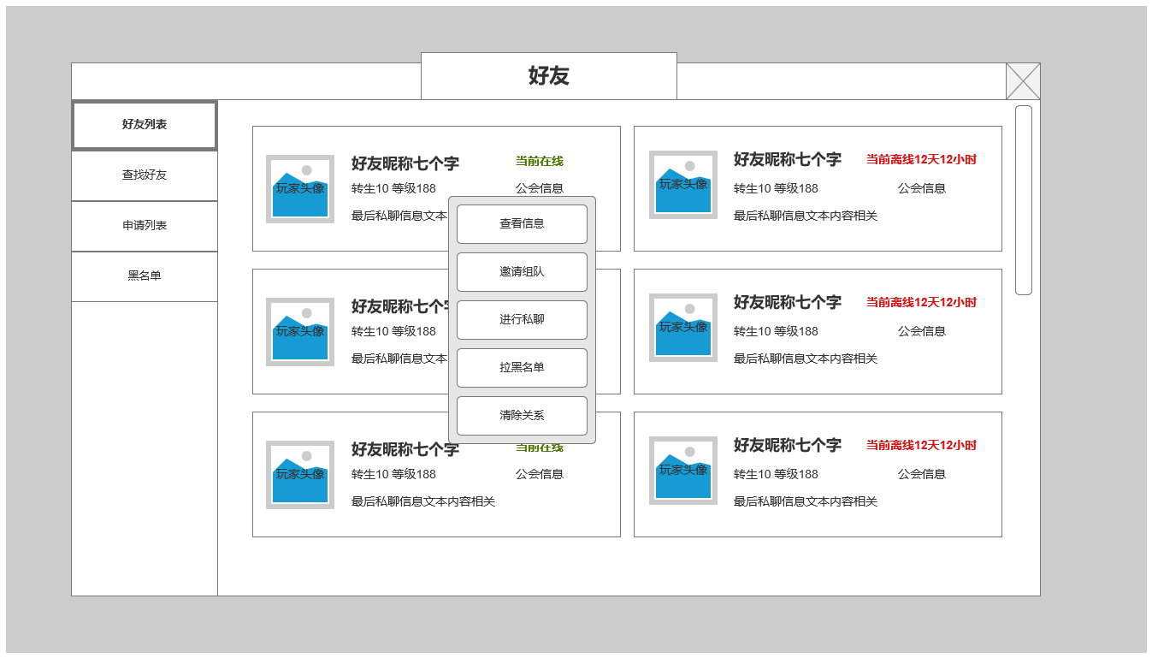
2
 |  |  | 1、 | 界面标题
 |  |  | ▶ | 文本内容，无过多功能。
 |  |  | 2、 | 好友列表页签
 |  |  | ▶ | 分四个页签，分别为：好友列表，查找好友，申请列表，黑名单
 |  |  | ▶ | 点击在四个不同界面间进行切换
 |  |  | 3、 | 单个好友信息框
 |  |  | ▶ | 包含下列基本信息：好友角色头像，好友昵称，在线情况，等级及转生等级，所属公会，最后私聊文本内容
 |  |  |  | ▶ | 好友头像：显示好友角色头像
 |  |  |  | ▶ | 好友昵称：最多七个字
 |  |  |  | ▶ | 在线情况：当前在线显示：当前在线；当前离线显示：当前离线时间，显示格式为X天X小时，小于1小时显示X分钟
3
 |  |  |  | ▶ | 等级及转生等级：显示当前好友等级及转生等级
 |  |  |  | ▶ | 公会信息：显示好友所属公会名称
 |  |  |  | ▶ | 最后私聊内容：显示最后一次私聊文本内容，保留7天内数据
 |  |  | 4、 | 点击好友框后打开菜单
 |  |  | ▶ | 包含下列功能：查看信息，邀请组队，进行私聊，拉黑名单，清除关系
4
 |  |  |  | ▶ | 查看信息：打开查看其他角色的 信息界面
 |  |  |  | ▶ | 邀请组队：向对应在线的好友发送组队邀请，不在线的好友无法收到
 |  |  |  | ▶ | 进行私聊：打开私聊窗口，可进行窗口私聊，信息保留7天，好友不在线也可发送，在保留时间内上线可收到相应信息
 |  |  |  | ▶ | 拉黑名单：将该好友从好友列表中删除，并拉入黑名单，需弹提示窗确认
 |  |  |  | ▶ | 清除关系：将该好友从列表中删除，需弹提示窗确认

 | 查找好友
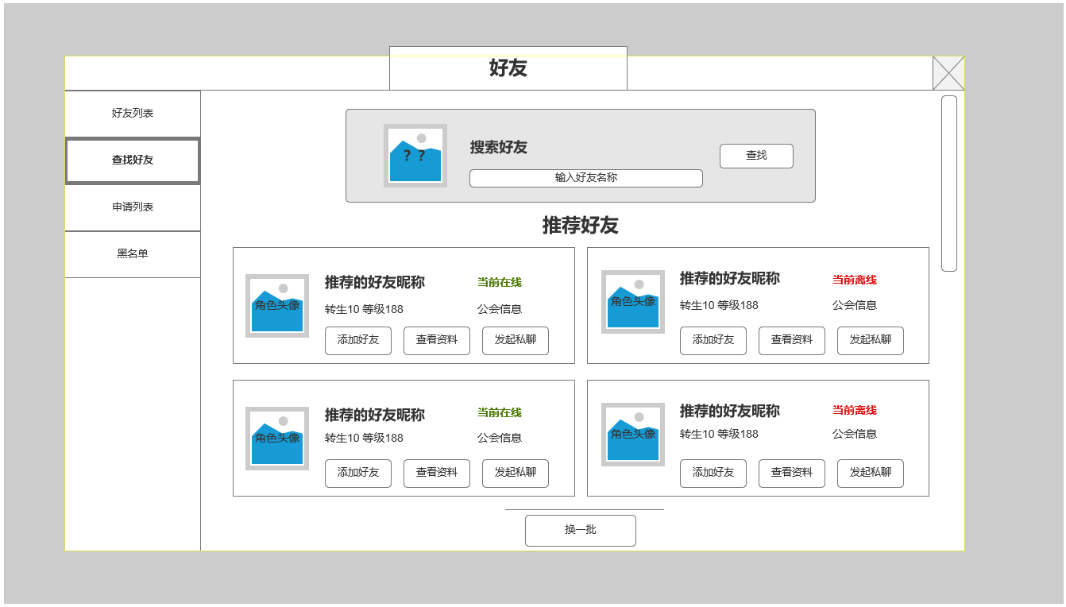

1

2

 |  |  | 1、 | 查找好友操作
 |  |  | ▶ | 点击输入框可进行文本输入，输入对应想搜索的玩家，搜索信息结果显示在下方推荐好友区域

 |  |  | 2、 | 推荐好友区
 |  |  | ▶ | 新打开界面，未进行搜索操作时：显示推荐好友信息，推荐好友为当前所有玩家中随机最多6名进行显示
 |  |  | ▶ | 换一批：点击可重新换一批推荐好友

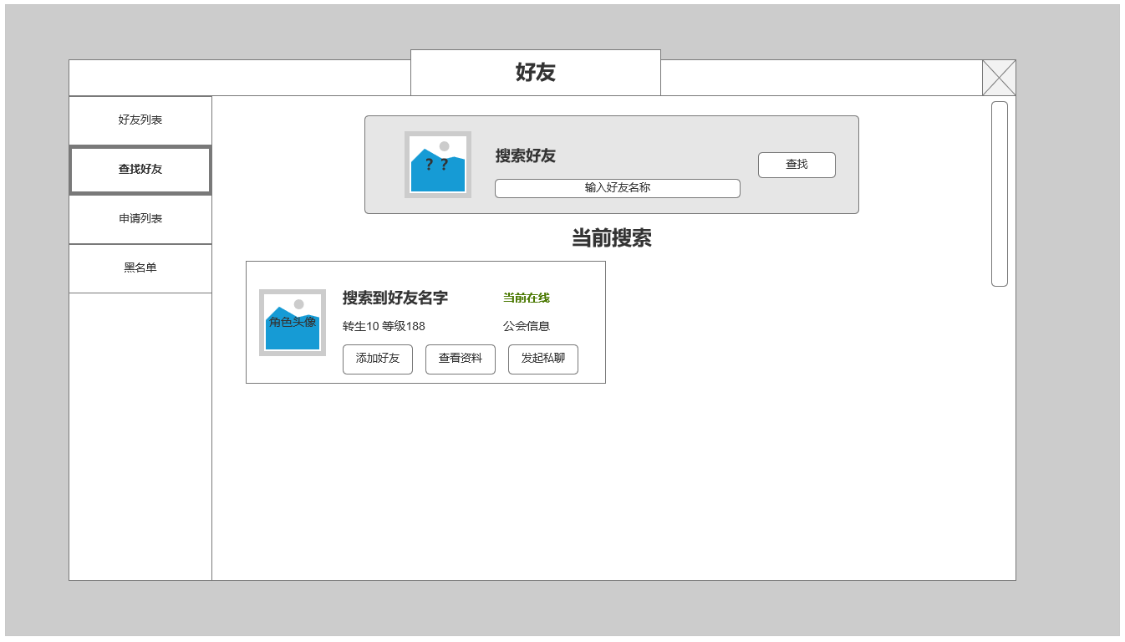
 |  |  | 3、 | 好友搜索区
 |  |  | ▶ | 进行搜索时：该区域显示搜索信息
 |  |  |  | 如未搜索到任何信息，显示：当前未搜索到任何玩家。
 |  |  | ▶ | 可对搜索到的角色发起好友申请，查看资料，发起私聊

3

 | 申请列表

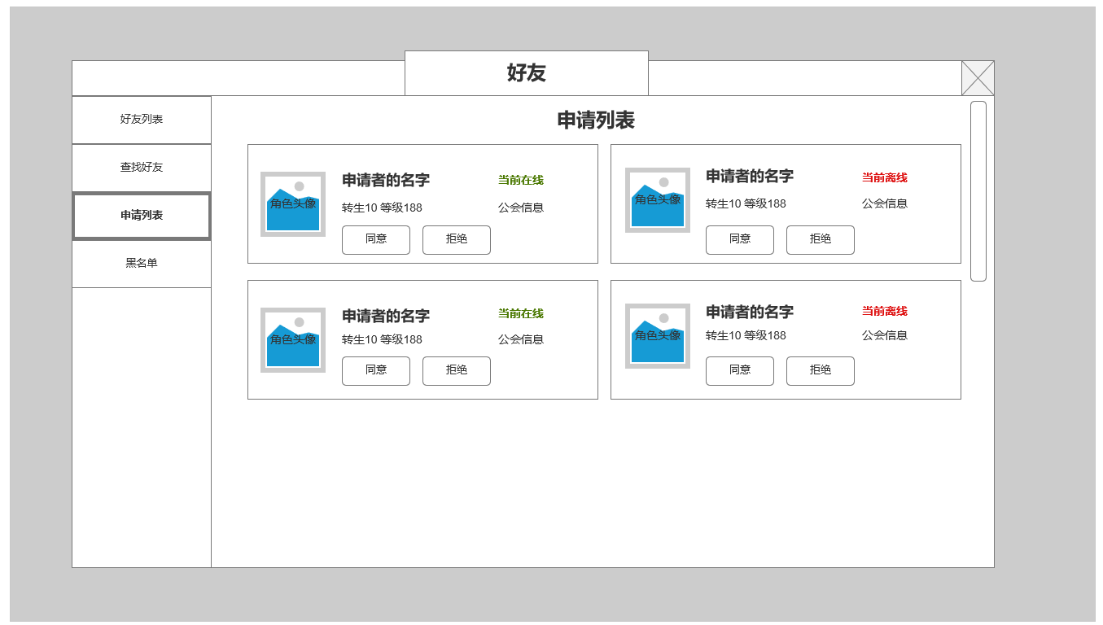
 |  |  | 1、 | 申请好友信息显示区域
 |  |  | ▶ | 显示申请者相关信息，包含内容与常规好友一致
 |  |  | ▶ | 可进行同意或拒绝操作，申请信息最多保留7天

1

 | 黑名单列表

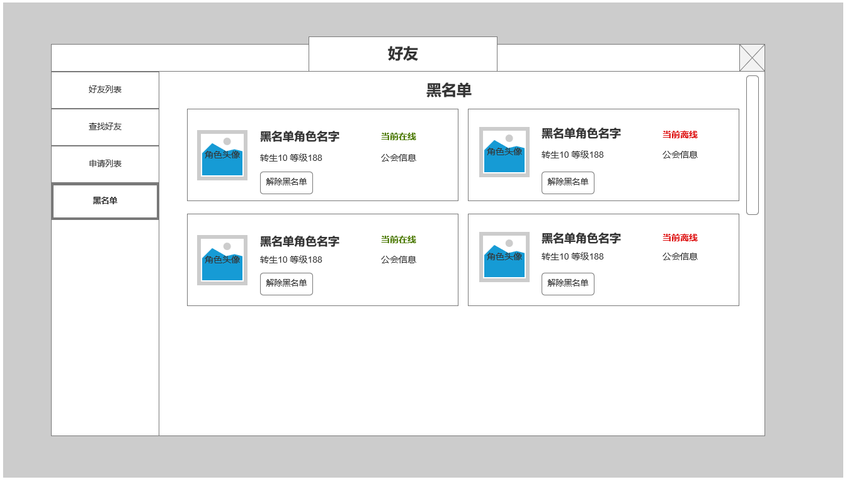
 |  |  | 1、 | 黑名单信息显示区域
 |  |  | ▶ | 显示申请者相关信息，包含内容与常规好友一致
 |  |  | ▶ | 可进行将角色从黑名单中解除

2

美术需求
美术需求

 | UI需求
 | 序号 | 类型 | 对应界面 | 内容描述 | 功能需求 | 备注 | 参考图
 | 1 | UI | 好友列表 |  |  |  | 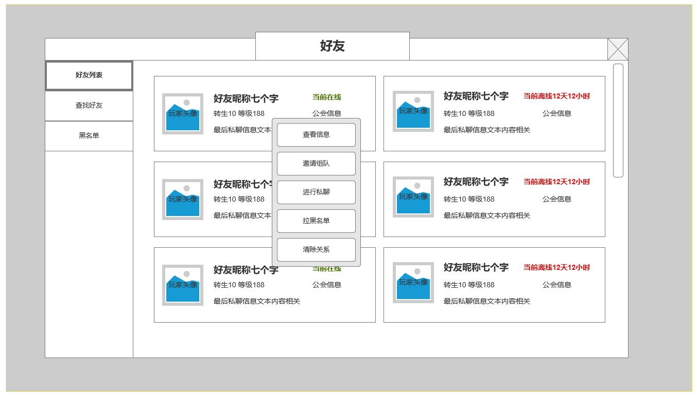
 | 2 | UI | 推荐好友
 | 3 | UI | 好友查找结果
 | 4 | UI | 申请列表
 | 5 | UI | 黑名单界面

 | 原画需求
 | 序号 | 类型 | 对应界面 | 内容描述 | 功能需求 | 备注 | 参考图
 | 无

 | ICON需求
 | 序号 | 类型 | 图标需求 | 内容描述 | 功能需求 | 尺寸需求 | 参考图
 | 1
 | 2
 | 3

 | 动效需求
 | 序号 | 类型 | 描述 | 内容描述 | 功能需求 | 备注 | 参考图
 | 1

 | 其他
 | 序号 | 类型 | 对应界面 | 内容描述 | 功能需求 | 备注 | 参考图
 | 1 | 社交入口 | 主界面的社交入口 | 界面入口 |  |  | 
 | 2 | 好友邀请闪动按钮 | 好友邀请闪动按钮 | 界面入口 |  |  | 

